Дефект Николаев
Название | Предупреждение о неправильно введёном пароле
№ дефекта | 1 | № тест-кейса | 1
Проект | MATH PROJECT | Компонент | Регистрация
Статус | Opened | Номер версии | Номер версии из GIT
Важность: | Minor | Приоритет: | Medium

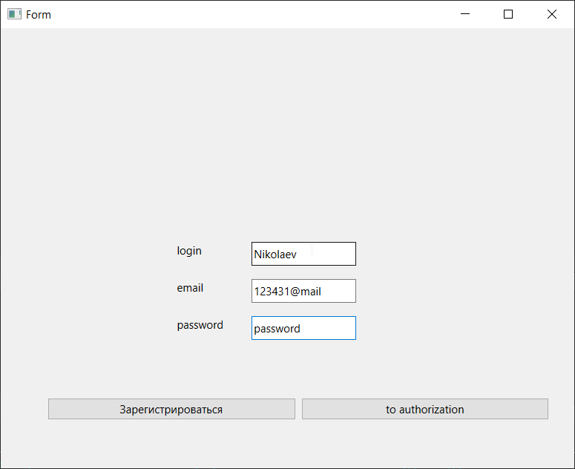
Назначен на | Николаев Михаил | Автор | Николаев Михаил
Описание | Шаги воспроизведения 1. Перейти к окну авторизации 2. Ввести корректный логин 3. Ввести некорретный пароль Ожидаемый результат: Появление диалогового окна 'Введён неверный пароль' Наблюдаемый результат: не происходит авторизации пользователя и переход к главному окну
Вложения

Дефект Межитов
Название | Предупреждение о неправильно введёном email
№ дефекта | 1 | № тест-кейса | 1
Проект | MATH PROJECT | Компонент | Регистрация
Статус | Opened | Номер версии | Номер версии из GIT
Важность: | Minor | Приоритет: | Medium

Назначен на | Межитов Исмаил | Автор | Межитов Исмаил
Описание | Шаги воспроизведения 1. Перейти к окну регистрации 2. Ввести корректный логин/пароль 3. Ввести некорретный email (например, asvas@ma) Ожидаемый результат: Появление диалогового окна 'Введите корректный email' Наблюдаемый результат: Происходит регистрация пользователя и переход к главному окну
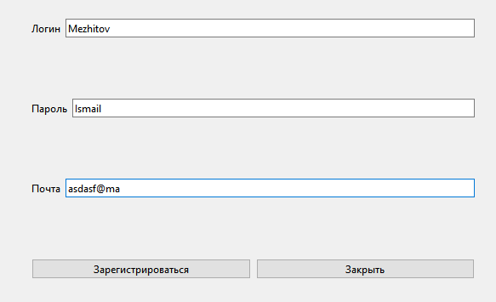 Вложения

